Linea 300 20RT
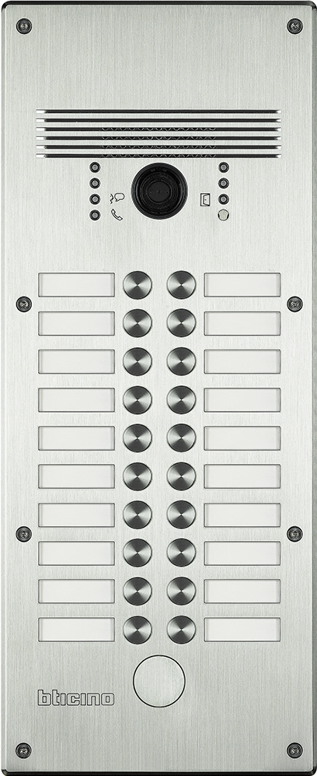
 | 1 | 2 |  | 308004 - Aluminium 308014 - Edelstahl

 | 3 | 4

 | 5 | 6

 | 7 | 8

 | 9 | 10

 | 11 | 12 | benötigte Felder ausfüllen und Schrift anpassen ausdrucken und an den gestrichelten Linien ausschneiden ( gestestet mit HP Drucker ) Ausdruck: quer

 | 13 | 14 | Hinweis: Die Nummerierung auf der Vorlage entspricht der Belegung der Türstation von vorne gesehen.

 | 15 | 16

 | 17 | 18

 | 19 | 20

Das gedruckte Namenschild in das entsprechende Namenfeld einschieben und das Schildplättchen danach einschieben, den überstehenden Teil mit der Nummerierung umschlagen.

